UNIQUE_演習
UNIQUE関数_講習 |  |  |  | ✏️ 1.演習問題では黄色のセルに数式を入力してください。
 |  |  |  | 黄色セルの「計算式」は確認後消して回答してください
🟢 初級：基本のユニーク抽出 |  |  |  | ✏️ 2.「回答を確認」のセルのメモで計算式が確認できます。
演習_1 | 次のリストから、重複を除いた担当者一覧を B列に作成しなさい。
 | A列に担当者名（重複あり）が入力されています。

 |  | 演習_1回答
担当者名 |  | 担当者一覧（重複なし）
佐藤 |  | 佐藤 |  | 回答を確認
田中 |  | 田中
鈴木 |  | 鈴木
佐藤 |  | 高橋
高橋 |  | 伊藤
田中 |  | 中村
伊藤 |  | 山本
佐藤 |  | 加藤
中村 |  | 小林
鈴木
山本
田中
加藤
佐藤
小林
_________________________________________________________________________________________________________________
🟡 中級：UNIQUE複数列
演習_2 | 次のリストから、名前と社員番号の組み合わせが同じものを削除し、
 | D列に一覧を作成しなさい。

 |  |  | 演習_２回答
名前 | 社員番号 |  | 名前 | 社員番号
中村 | 12345 |  | 中村 | 12345 |  | 回答を確認
木戸 | 23456 |  | 木戸 | 23456
堺 | 99999 |  | 堺 | 99999
大仁田 | 44444 |  | 大仁田 | 44444
中村 | 12345 |  | 木戸 | 88888
木戸 | 88888 |  | 長州 | 55555
木戸 | 23456
長州 | 55555
 |  |  | ・複数列の重複削除 |  | 複数列をまとめて UNIQUE に渡すと行単位で重複判定される
 |  |  | ・実務での意味 |  | 誤入力や二重登録の削除に使える
_________________________________________________________________________________________________________________
演習_3 | 次のリストには、名前・社員番号・部署 が入力されています。
 | 二重登録（同じ名前＋社員番号＋部署）の行を削除し、
 | E列に重複なし一覧を作成しなさい。

 |  |  |  | 演習_3回答
名前 | 社員番号 | 部署 |  | 名前 | 社員番号 | 部署
中村 | 12345 | 営業 |  | 中村 | 12345 | 営業
木戸 | 23456 | 総務 |  | 木戸 | 23456 | 総務
堺 | 99999 | 開発 |  | 堺 | 99999 | 開発
大仁田 | 44444 | 営業 |  | 大仁田 | 44444 | 営業
中村 | 12345 | 営業 |  | 木戸 | 88888 | 開発
木戸 | 88888 | 開発 |  | 長州 | 55555 | 営業
木戸 | 23456 | 総務 |  | 佐藤 | 11111 | 開発
長州 | 55555 | 営業 |  | 山本 | 22222 | 営業
佐藤 | 11111 | 開発 |  | 加藤 | 33333 | 総務
佐藤 | 11111 | 開発 |  | 伊藤 | 77777 | 開発
山本 | 22222 | 営業 |  | 小林 | 66666 | 営業
山本 | 22222 | 営業 |  | 田中 | 10101 | 総務
加藤 | 33333 | 総務
加藤 | 33333 | 総務 |  | 回答を確認
伊藤 | 77777 | 開発
伊藤 | 77777 | 開発 |  | ・目視での確認は困難 |  | 20行以上・複数列の重複は、人の目では見落としが起きやすい
小林 | 66666 | 営業 |  | ・Excelの機能の弱点 |  | 「重複の削除」機能は元データが消えるため、実務では使いにくい
小林 | 66666 | 営業 |  | ・UNIQUEの利点 |  | 元データを壊さずに、重複なし一覧だけを安全に作成できる
田中 | 10101 | 総務 |  | ・複数列の重複削除 |  | 名前＋社員番号＋部署など、行単位で重複判定できる
田中 | 10101 | 総務 |  | ・実務での意味 |  | 社員マスタ・商品マスタの二重登録チェックに強い
_________________________________________________________________________________________________________________
演習_4 | 次のリストから、名前と社員番号の組み合わせが同じものを削除し、
 | 社員番号の小さい順に並び替えた一覧を D列に作成しなさい。

 |  |  | 演習_4回答
名前 | 社員番号 |  | 名前 | 社員番号
中村 | 12345 |  | 中村 | 12345
木戸 | 23456 |  | 木戸 | 23456
堺 | 99999 |  | 大仁田 | 44444
大仁田 | 44444 |  | 長州 | 55555
中村 | 12345 |  | 木戸 | 88888
木戸 | 88888 |  | 堺 | 99999
木戸 | 23456
長州 | 55555 |  | 回答を確認

 |  |  | ・処理の流れ |  | UNIQUEで重複除去 → SORTで並べ替え
 |  |  | ・並べ替え方法 |  | SORT(..., 2, 1) は「2列目を昇順に並べる」
 |  |  | ・実務での意味 |  | 社員番号順の名簿作成・マスタ整備に使える
_________________________________________________________________________________________________________________
💡コラム：計算式のネストが苦手なあなたに
次のリストから、名前と社員番号の組み合わせが同じものを削除し、
社員番号の小さい順に並び替えた一覧を D104列に作成しなさい。

 |  |  | ①UNIQUE関数で重複のないデータを求める |  |  | ②SORT関数で並び替える
名前 | 社員番号 |  | 名前 | 社員番号 |  | 名前 | 社員番号
中村 | 12345 |  | 中村 | 12345 |  | 中村 | 12345
木戸 | 23456 |  | 木戸 | 23456 |  | 木戸 | 23456
堺 | 99999 |  | 堺 | 99999 |  | 大仁田 | 44444
大仁田 | 44444 |  | 大仁田 | 44444 |  | 長州 | 55555
中村 | 12345 |  | 木戸 | 88888 |  | 木戸 | 88888
木戸 | 88888 |  | 長州 | 55555 |  | 堺 | 99999
木戸 | 23456
長州 | 55555

 |  |  |  |  |  | UNIQUE関数を＃で参照している
 |  |  | 名前 | 社員番号
 |  |  | 中村 | 12345
 |  |  | 木戸 | 23456
 |  |  | 大仁田 | 44444
 |  |  | 長州 | 55555
 |  |  | 木戸 | 88888
 |  |  | 堺 | 99999

 |  |  | ネストで書くとは |  | ①を先に書く
 |  |  |  | ②を後で書く
📘 ネストとは
・ネストとは |  | 関数の中に別の関数を入れて、処理を順番に重ねる書き方のこと
・処理の順番 |  | 内側の関数が先に計算され、外側の関数が後で計算される
・今回の例 |  | UNIQUEで重複を消し、その結果をSORTで並び替える
・なぜ必要か |  | 「重複を消してから並び替える」など、複数の処理を1つの式で完結できる
📘 ネストの書き方のポイント
・①先に書く関数 |  | 最初に行いたい処理（今回ならUNIQUE）を内側に書く
・②後で書く関数 |  | 次に行いたい処理（今回ならSORT）を外側に書く
・式の読み方 |  | 「UNIQUEした結果を、SORTする」と日本語で読める形にする
・カッコの対応 |  | 外側の関数のカッコを最後に閉じる（書き忘れ注意）
・引数の順番 |  | 外側の関数の引数は、内側の結果を参照して設定する
・スピル参照 |  | UNIQUEの結果は # で参照できるが、ネストなら直接つなげて書ける
・ネストの利点 |  | 式が1つで完結し、更新やコピーがしやすくなる
_________________________________________________________________________________________________________________
💡コラム：スピル演算子「#」とは？
■ スピル演算子「#」とは？
スピルした範囲全体を一度に参照するための記号です。
たとえば A50 に UNIQUE の式を入れてスピルした場合、
A50# と書くと「A50 から広がったスピル範囲すべて」を意味します。
■ なぜ便利なのか？
・範囲が自動で広がっても、式を書き直す必要がない
・VLOOKUP や SUMIF の検索範囲として使える
・スピル関数と相性がよく、実務でもよく使う
■ ポイント
・「#」はスピルした“結果の範囲”を指す
・行数や列数が変わっても自動で追従する
・スピル関数を使うときは必ず覚えておきたい記号

💡入力規則へ活用

名簿１ | 名簿２ |  | 重複していない
名前 | 名前 |  | 名前 |  |  | ↓に入力規則のリストに活用
田中 | 田中 |  | 田中
鈴木 | 鈴木 |  | 鈴木 |  |  | ・名簿１と名簿２を VSTACK → UNIQUE でまとめると、
佐藤 | 佐藤 |  | 佐藤 |  |  | 重複のない「一意の名簿」が作れます。
山田 | 山田 |  | 山田 |  |  | ・この一意名簿の先頭セルに対して M123# と書けば、
伊藤 | 伊藤 |  | 伊藤 |  |  | 入力規則の「リスト範囲」としてそのまま使えます。
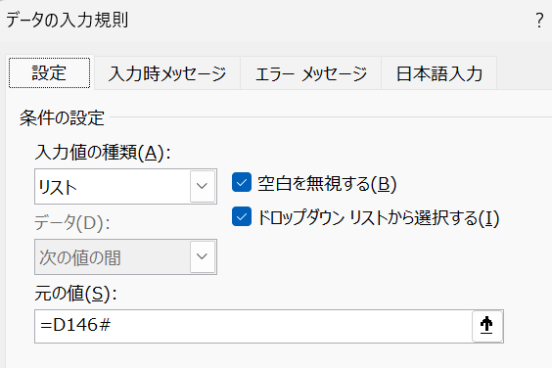
佐々木 | 大野 |  | 佐々木
岩本 | 桜井 |  | 岩本
大塚 | 宮本 |  | 大塚
木戸 | 斉藤 |  | 木戸
 | 秦 |  | 大野
 | 大阪 |  | 桜井
 | 佐々木 |  | 宮本
 | 岩本 |  | 斉藤
 | 大塚 |  | 秦
 | 木戸 |  | 大阪
 | 安藤 |  | 安藤
 | 岩本
 | 佐藤
 | 伊藤
_________________________________________________________________________________________________________________
演習_５ | 次のリストからクロス集計表を完成させてください。
 | ①E170に営業所をUNIQUE関数を、②F169に記号を横方向にいれて、③クロス集計する関数をF170にいれてください
 |  |  |  | ② |  | ③
 |  |  |  |  | A | B | C
営業所 | 記号 | 売上 | ① | 東京 | 1022 | 3788 | 9286
東京 | A | 1022 |  | 大阪 | 0 | 2047 | 2091
大阪 | B | 2047 |  | 名古屋 | 4993 | 4525 | 4795
大阪 | C | 2091
東京 | B | 2280
東京 | C | 4585 |  | ①回答を確認
名古屋 | C | 4795
名古屋 | A | 1578 |  | ②回答を確認
名古屋 | B | 2971
東京 | C | 3174 |  | ③回答を確認
東京 | C | 1527
東京 | B | 1508 |  | ・①営業所一覧の作成 |  | =UNIQUE(A171:A183) で営業所を重複なく抽出する
名古屋 | B | 1554 |  | ・①の注意点 |  | 営業所列だけを指定する（A列）
名古屋 | A | 3415 |  | ・②記号一覧の作成 |  | =TRANSPOSE(UNIQUE(B171:B183)) で記号を横方向に並べる
 |  |  |  | ・②の注意点 |  | UNIQUEで縦に抽出 → TRANSPOSEで横に変換する
 |  |  |  | ・③クロス集計の考え方 |  | 「営業所 × 記号」で一致する売上を合計する
 |  |  |  | ・③で使う関数 |  | SUMIFS関数で複数条件の合計を求める
 |  |  |  | ・③の式の形 |  | =SUMIFS(C171:C183,A171:A183,E170#,B171:B183,F169#)
 |  |  |  | ・スピルの使い方 |  | E170# と F169# を使うことで表全体が自動で埋まる
 |  |  |  | ・SUMIFSの利点 |  | 条件が複数あっても式が短く、初心者でも理解しやすい
 |  |  |  | ・よくある間違い |  | スピル参照の # を忘れる／行と列の条件を逆に入れる
 |  |  |  | ・さらに簡単な方法 |  | もちろん、PIVOTBY関数を使えばもっと簡単にクロス集計ができます
 |  |  |  | ・後の講義で解説 |  | この演習ではSUMIFSで仕組みを理解し、PIVOTBYは後の講義で詳しく扱います
_________________________________________________________________________________________________________________
💡コラム：条件付き書式で、一致したセルのデータ行全体に色をつけるには？

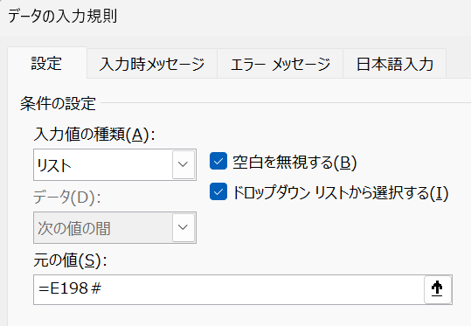
 |  |  |  | １．この章で学習したUNIQE関数で、一意の名前を取得しましょう
営業部 | 店舗 | 名前 |  | 名前
近畿 | 名古屋 | 田中 |  | 田中
関西 | 大阪 | 中村 |  | 中村
近畿 | 名古屋 | 田中 |  | 高橋
関西 | 大阪 | 高橋 |  | 山田
関西 | 大阪 | 山田 |  | 佐藤
関西 | 大阪 | 中村 |  | 鈴木
近畿 | 名古屋 | 佐藤
近畿 | 名古屋 | 鈴木 |  | 2.前のコラムで説明した入力規則を設定
関西 | 大阪 | 山田 |  | 高橋 | ←入力規則を設定
関西 | 大阪 | 高橋
 |  |  |  | 3.条件付き書式を設定
 |  |  |  | ステップ１．A198：C207 を範囲指定しておく。
 |  |  |  | ステップ２. ホーム→条件付き書式→新しいルール→数式を使用して書式設定するセルを決定
 |  |  |  | ステップ３. 数式を入力する
 |  |  |  | ステップ４. 塗りつぶし色を設定してOK
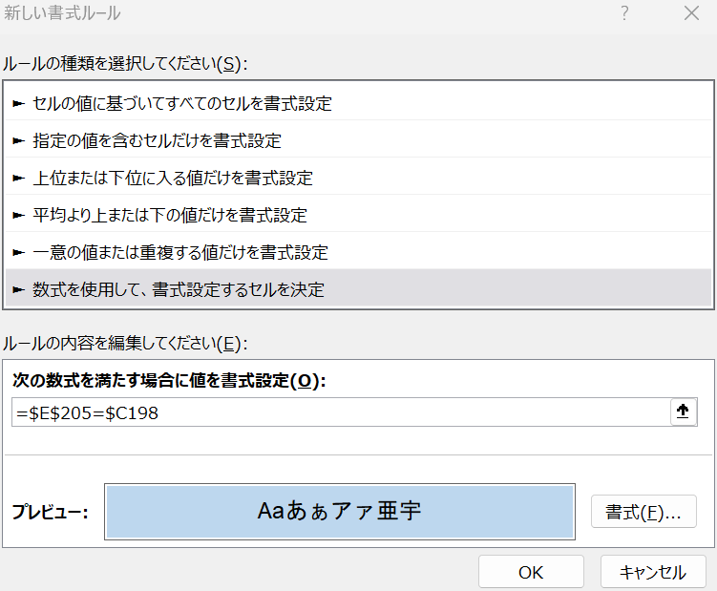

 |  |  |  |  |  |  |  |  |  | 名前の列を絶対参照（列固定）

 |  |  |  |  |  |  |  | 数式

 |  |  |  |  |  |  |  |  | 入力規則のセルを絶対参照

 |  |  |  | ４．E205を選択すると一致した行だけの色が条件付き書式によって変わります！
_________________________________________________________________________________________________________________

（演習_6は 2026.5.30に追加しました）
演習_6 | セルC234に重複しないリストの入力規則を設定しなさい

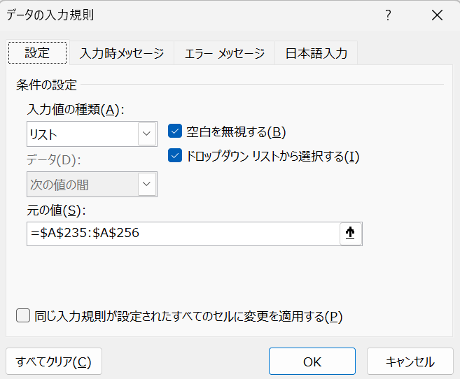
 |  | ↓重複しない入力規則リスト
名前
田中
鈴木
佐々木
山田
田中
中村
桜井
田中
中村
小田原
田中
佐々木
小田原
中村
田中
佐々木
田中
佐藤
小田原
佐々木
田中
中村

🔍 今回のポイント
コラムでは、UNIQUE関数で重複しないデータを作り、
そのスピル結果を入力規則に指定する方法を紹介してきました。

しかし、Excel は 2023年8月ごろの機能拡張（バージョン 2308）以降、
入力規則の「元の値」に元データをそのまま指定するだけで、
重複のないリストが自動で表示されるようになりました。

つまり、UNIQUE関数で事前に重複を除去する作業が不要になり、
元データに同じ値が並んでいても、ドロップダウンでは1つだけ表示されます。

Excel の進化により、
「重複しないリストを作る」作業はよりシンプルになりました。
_________________________________________________________________________________________________________________

